Zonnepanelen orientatie O-W
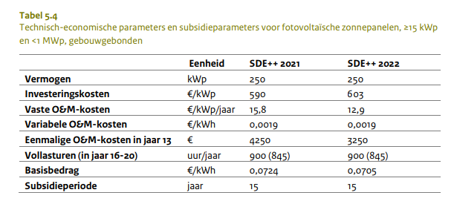
Kosten per kWpiek voor TVT 5 jaar | € 657 |  | bij 70% benutting
Vermogen in kWpiek | 300 | kWp
benodigd dakoppervlak | 1875 | m2 | range tussen 0,16-0,25
Vollasturen | 900 | kWh/kWp | Conform SDE+ regeling
Productie 1e jaar | 270,000 | kWh/jaar
Gemiddelde opbrengst over 5 jaar | 99.00% | reductiefactor is 0,5% per jaar
netto gemiddeld | 267300 | kWh/jaar
% Terugleververgoeding | 80% | vd commodityprijs | conform Ministriële regeling
Terugleververgoeding | 12.7 | ct/kWh | mogelijk niet realistisch naar de toekomst toe
Totale elektriciteitsprijs | 21 | ct/kWh

vaste en variabele O&M | € 4,383 | per jaar

Bruto Systeem | 197,006
Onzekerheidsmarge | 10% |  | In de investeringskosten voor de wet milieubeheer wordt een onzekerheidsmarge aangehouden van 10-25%. In geval van zonnepanelen is 10% verdedigbaar
investeringskosten zonPV | 216707
Financieringskosten |  | € 49,996 | € 36,538 | € 30,400

Eigen gebruik |  | 30% | 70% | 100%
opbrengst kWh direct | kWh | 80,190 | 187,110 | 267,300
teruglevering | kWh | 187,110 | 80,190 | 0
vermeden inkoop | Euro/jaar | 16,840 | 39,293 | 56,133
terugleveropbrengst | Euro/jaar | 19,010 | 8,147 | 0
onderhoud |  | € -4,383 | € -4,383 | € -4,383
Netto cashflow |  | € 31,467 | € 43,057 | € 51,750
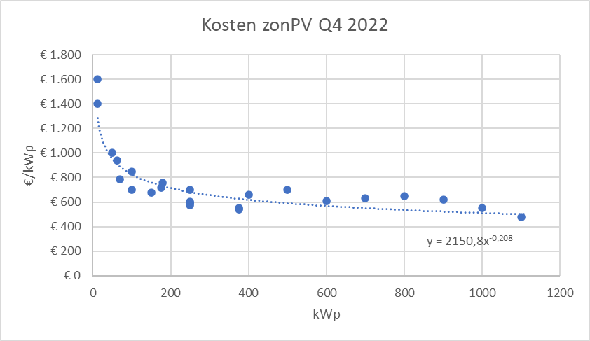
TVT |  | 8.48 | 5.88 | 4.78

piekvermogen | kW | 210
gemiddeld vermogen overdag | kW | 150
gebruik @70% eigen benutting | kW | 105 | alleen bij continue verbruik, ook in het weekend

